Kolorimetrik
Numune Adı | TAS(mmol/L) | TOS (µmol/L) | OSI | SOD (U/ml) | GPX (U/L) | Not
Tedavi yok-1 | 1.41 | 12.14 | 0.861 | 200 | 437 |  | Kullanılan cihaz: Mindray marka BS300 model tam otomatik biyokimya cihazı
Tedavi yok-2 | 1.46 | 11.34 | 0.777 | 140 | 437 |  | SOD: Super Oxıde Dismutase
Tedavi yok-3 | 1.41 | 16.99 | 1.205 | 172 | 386 | hemolizli | GPx: Glutathione Peroxidase
Tedavi yok-4 | 1.39 | 14.53 | 1.045 | 181 | 518 | hemolizli | TAS: Total Antıoxıdant Status
Tedavi yok-5 | 1.54 | 31.45 | 2.042 | 205 | 484 | yüksek hemolizli | TOS: Total Oxıdant Status
Tedavi yok-6 | 1.27 | 19.59 | 1.543 | 183 | 424 | hemolizli | OSI: Oxıdatıve Stress Index
Prednol-1 | 1.14 | 9.59 | 0.841 | 150 | 176 |  | MDA: Malondialdehit
Prednol-2 | 1.34 | 12.26 | 0.915 | 164 | 443 | hemolizli
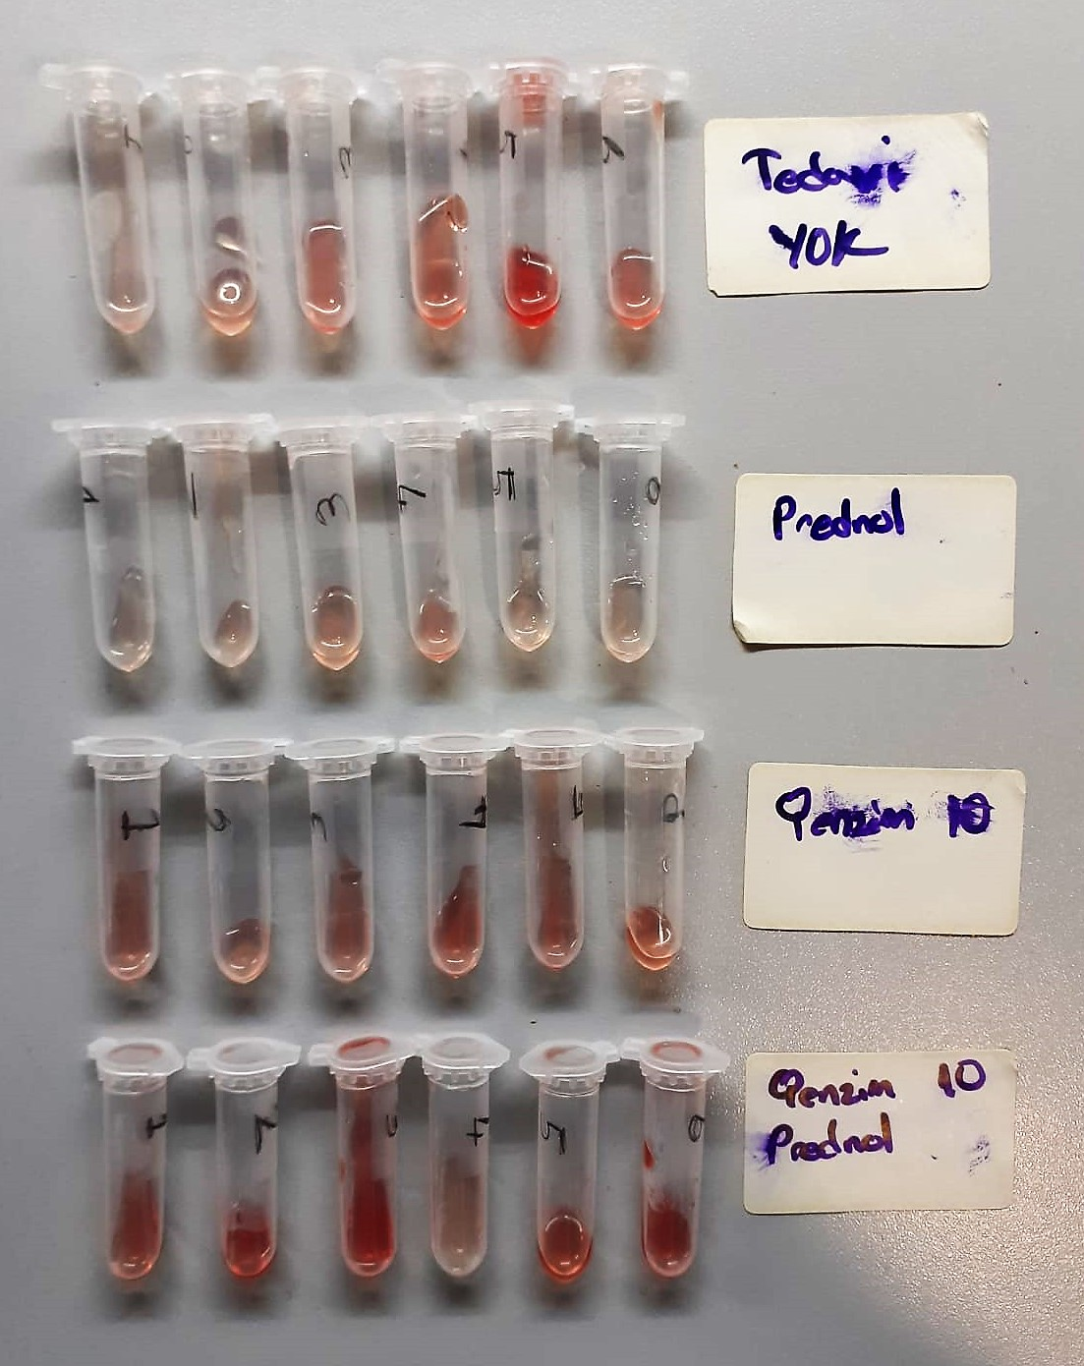
Prednol-3 | 1.49 | 8.45 | 0.567 | 136 | 612
Prednol-4 | 1.36 | 16.43 | 1.208 | 190 | 211 | hemolizli
Prednol-5 | 1.21 | 11.83 | 0.978 | 169 | 482
Prednol-6 | 1.33 | 9.62 | 0.723 | 141 | 456
Q Enzim 10-1 | 1.42 | 13.26 | 0.934 | 173 | 434 | hemolizli
Q Enzim 10-2 | 1.3 | 12.15 | 0.935 | 166 | 185 | hemolizli
Q Enzim 10-3 | 1.25 | 14.81 | 1.185 | 169 | 237 | hemolizli
Q Enzim 10-4 | 1.27 | 16.02 | 1.261 | 156 | 328 | hemolizli
Q Enzim 10-5 | 1.41 | 19.97 | 1.416 | 175 | 245 | hemolizli
Q Enzim 10-6 | 1.4 | 13.45 | 0.961 | 168 | 506 | hemolizli
Q Enzim 10+ Prednol-1 | 1.39 | 16.29 | 1.172 | 184 | 459 | hemolizli
Q Enzim 10+ Prednol-2 | 1.51 | 24.57 | 1.627 | 195 | 320 | yüksek hemolizli
Q Enzim 10+ Prednol-3 | 1.66 | 29.08 | 1.752 | 183 | 140 | yüksek hemolizli
Q Enzim 10+ Prednol-4 | 1.35 | 11.43 | 0.847 | 146 | 278
Q Enzim 10+ Prednol-5 | 1.62 | 13.21 | 0.815 | 157 | 423 | hemolizli
Q Enzim 10+ Prednol-6 | 1.69 | 26.19 | 1.550 | 206 | 436 | yüksek hemolizli
Çalışma Sonu
Kontrol-1 | 1.22 | 3.95 | 0.324 | 195 | 585
Kontrol-2 | 1.21 | 3.3 | 0.273 | 194 | 548
Kontrol-3 | 1.2 | 3.55 | 0.296 | 176 | 366
Kontrol-4 | 1.15 | 6.71 | 0.583 | 142 | 661 | hemolizli
Kontrol-5 | 1.21 | 8.14 | 0.673 | 181 | 735 | hemolizli
Kontrol-6 | 1.18 | 8.38 | 0.710 | 184 | 104 | hemolizli
Sham-1 | 1.34 | 5.39 | 0.402 | 186 | 937
Sham-2 | 1.2 | 4.21 | 0.351 | 146 | 825
Sham-3 | 1.09 | 4.08 | 0.374 | 161 | 118
Sham-4 | 1.28 | 4.1 | 0.320 | 149 | 947
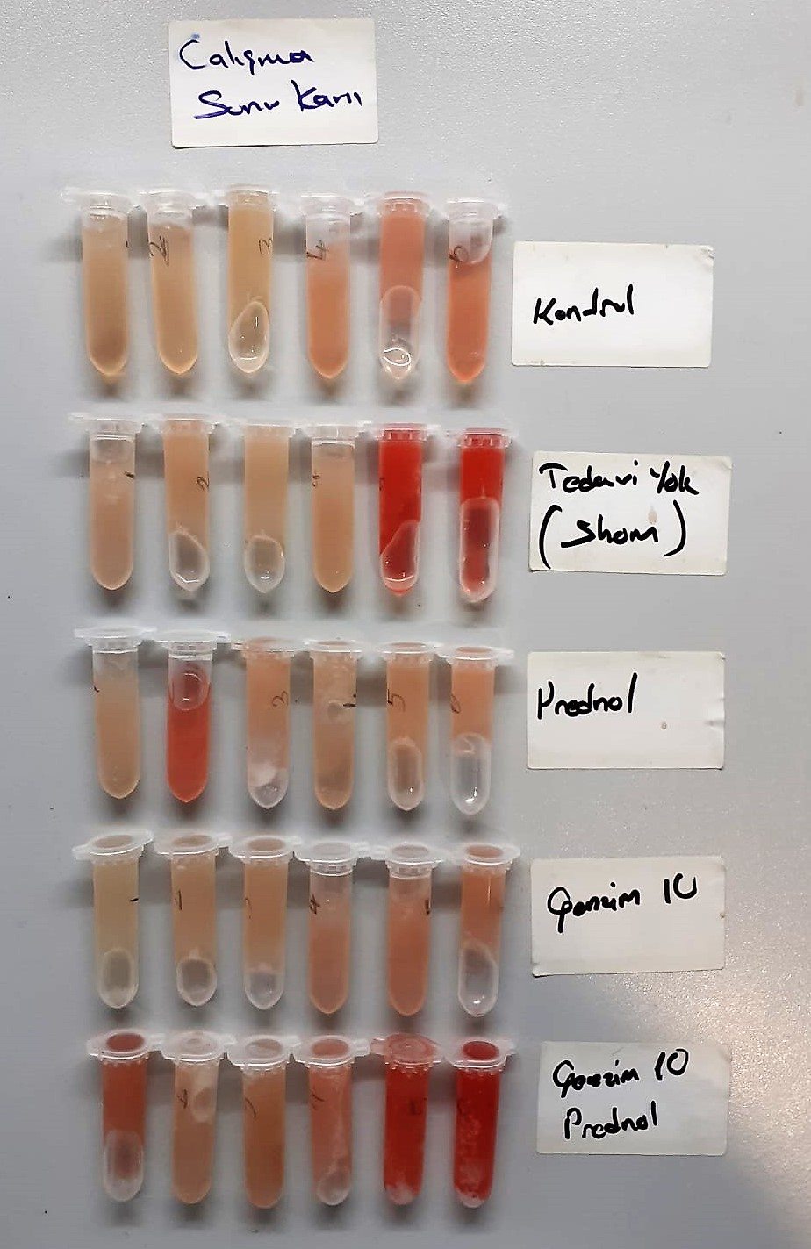
Sham-5 | 1.34 | 22.91 | 1.710 | 229 | 397 | yüksek hemolizli
Sham-6 | 1.4 | 23.7 | 1.693 | 217 | 614 | yüksek hemolizli
Prednol-1 | 1.23 | 4.06 | 0.330 | 164 | 439
Prednol-2 | 1.18 | 14.12 | 1.197 | 171 | 322 | hemolizli
Prednol-3 | 1.11 | 5.04 | 0.454 | 154 | 985
Prednol-4 | 1.21 | 4.06 | 0.336 | 176 | 122
Prednol-5 | 1.26 | 4.93 | 0.391 | 209 | 418
Prednol-6 | 1.18 | 7.4 | 0.627 | 176 | 796 | hemolizli
Q Enzim 10-1 | 1.04 | 3.45 | 0.332 | 142 | 369
Q Enzim 10-2 | 1.23 | 6.03 | 0.490 | 190 | 126
Q Enzim 10-3 | 1.09 | 4.09 | 0.375 | 174 | 533
Q Enzim 10-4 | 1.19 | 4.59 | 0.386 | 155 | 635
Q Enzim 10-5 | 1.14 | 6.07 | 0.532 | 180 | 939 | hemolizli
Q Enzim 10-6 | 1.1 | 7.43 | 0.675 | 166 | 768 | hemolizli
Q Enzim 10+ Prednol-1 | 2.66 | 9.78 | 0.368 | 189 | 945 | hemolizli
Q Enzim 10+ Prednol-2 | 1.16 | 4 | 0.345 | 167 | 136
Q Enzim 10+ Prednol-3 | 1.19 | 3.86 | 0.324 | 184 | 286
Q Enzim 10+ Prednol-4 | 1.29 | 7.7 | 0.597 | 136 | 454 | hemolizli
Q Enzim 10+ Prednol-5 | 1.31 | 18.72 | 1.429 | 185 | 223 | yüksek hemolizli
Q Enzim 10+ Prednol-6 | 1.53 | 26.09 | 1.705 | 222 | 883 | yüksek hemolizli

MDA
MDA
2.481 | 100
1.673 | 50
0.994 | 25
0.513 | 12.5
0.288 | 6.25
0.122 | 3.125
0 | 0
 | absorbans | abs-blank | expected | result
std1 | 2.511 | 2.481 | 100 | 99.11157344
std2 | 1.703 | 1.673 | 50 | 52.40258016
std3 | 1.024 | 0.994 | 25 | 24.29762944
std4 | 0.543 | 0.513 | 12.5 | 10.54810976
std5 | 0.318 | 0.288 | 6.25 | 5.87012576
std6 | 0.152 | 0.122 | 3.125 | 3.13537536
blank | 0.03 | 0 | 0 | 1.5134

 |  |  |  |  | concentratıon (mmol/L)

Numune | absorbans | abs-blank | result
Tedavi yok-1 | 0.21 | 0.18 | 4.021736
Tedavi yok-2 | 0.214 | 0.184 | 4.08560224
Tedavi yok-3 | 0.212 | 0.182 | 4.05362496
Tedavi yok-4 | 0.584 | 0.554 | 11.52094464
Tedavi yok-5 | 0.51 | 0.48 | 9.792056
Tedavi yok-6 | 0.306 | 0.276 | 5.65203104
Prednol-1 | 0.29 | 0.26 | 5.366184
Prednol-2 | 0.296 | 0.266 | 5.47271424
Prednol-3 | 0.18 | 0.15 | 3.554
Prednol-4 | 0.67 | 0.64 | 13.682104
Prednol-5 | 0.254 | 0.224 | 4.74369504
Prednol-6 | 0.79 | 0.76 | 16.970584
Q Enzim 10-1 | 0.638 | 0.608 | 12.85887456
Q Enzim 10-2 | 0.392 | 0.362 | 7.28530176
Q Enzim 10-3 | 0.838 | 0.808 | 18.37500256
Q Enzim 10-4 | 0.24 | 0.21 | 4.509344
Q Enzim 10-5 | 0.298 | 0.268 | 5.50840096
Q Enzim 10-6 | 0.77 | 0.74 | 16.400424
Q Enzim 10+ Prednol-1 | 0.268 | 0.238 | 4.98237376
Q Enzim 10+ Prednol-2 | 0.416 | 0.386 | 7.77024384
Q Enzim 10+ Prednol-3 | 0.468 | 0.438 | 8.86458176
Q Enzim 10+ Prednol-4 | 0.206 | 0.176 | 3.95822304
Q Enzim 10+ Prednol-5 | 0.294 | 0.264 | 5.43711584
Q Enzim 10+ Prednol-6 | 0.378 | 0.348 | 7.00829216
Çalışma Sonu
Kontrol-1 | 0.474 | 0.444 | 8.99469344
Kontrol-2 | 0.193 | 0.163 | 3.75424576
Kontrol-3 | 0.115 | 0.085 | 2.608744
Kontrol-4 | 0.225 | 0.195 | 4.263056
Kontrol-5 | 0.218 | 0.188 | 4.14982176
Kontrol-6 | 0.172 | 0.142 | 3.43262656
Sham-1 | 0.179 | 0.149 | 3.53875104
Sham-2 | 0.173 | 0.143 | 3.44772096
Sham-3 | 0.17 | 0.14 | 3.402504
Sham-4 | 0.288 | 0.258 | 5.33085056
Sham-5 | 0.363 | 0.333 | 6.71629856
Sham-6 | 0.467 | 0.437 | 8.84297376
Prednol-1 | 0.195 | 0.165 | 3.785384
Prednol-2 | 0.335 | 0.305 | 6.184536
Prednol-3 | 0.157 | 0.127 | 3.20886016
Prednol-4 | 0.3 | 0.27 | 5.544176
Prednol-5 | 0.167 | 0.137 | 3.35748576
Prednol-6 | 0.155 | 0.125 | 3.1794
Q Enzim 10-1 | 0.144 | 0.114 | 3.01894784
Q Enzim 10-2 | 0.469 | 0.439 | 8.88621184
Q Enzim 10-3 | 0.198 | 0.168 | 3.83225696
Q Enzim 10-4 | 0.196 | 0.166 | 3.80098624
Q Enzim 10-5 | 0.256 | 0.226 | 4.77752704
Q Enzim 10-6 | 0.237 | 0.207 | 4.45968896
Q Enzim 10+ Prednol-1 | 0.36 | 0.33 | 6.658496
Q Enzim 10+ Prednol-2 | 0.192 | 0.162 | 3.73870976
Q Enzim 10+ Prednol-3 | 0.17 | 0.14 | 3.402504
Q Enzim 10+ Prednol-4 | 0.258 | 0.228 | 4.81144736
Q Enzim 10+ Prednol-5 | 0.351 | 0.321 | 6.48628064
Q Enzim 10+ Prednol-6 | 0.417 | 0.387 | 7.79072576

